AIDE
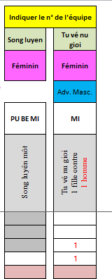
Formulaire d'inscription
Coupe de france enfants
 | Afin de vous aider lors de la saisie, il a été intégré des nouvelles fonctions et informations d'aide à la saisie, dont voici les principales descriptions Attention, ne pas ajouter/supprimer modifier l'ordre des colonnes sous peine d'inscription erronnée

Quelques règles à prendre en compte au moment de l' inscription

Lorsqu’il y a des compétiteurs de catégories d’âge différentes dans une même équipe, cette dernière est classée dans la catégorie d’âge du compétiteur le plus âgé
A contrario, le sous-classement n'est pas autorisé --> ex : un MINIME ceinture BF 3 ne pourra pas réaliser un QUYEN SYNCHRO Thap tu quyen à 3 Mais pourra réaliser un QUYEN SYNCHRO Long Ho quyen à 3, donc l'équipe auquel il est rattaché ne pourra concourir que dans sa catégorie
Un Song luyen Mixte sera enregistré en catégorie Masculine
Un MINIME doit être enregistré avec une ceinture Bleu foncé 1, 2 , 3 : BF 1, BF 2 ou BF 3 ou une ceinture jaune enfant : C J

Informations à lire au préalable avant la saisie dans l'onglet technique et combat
Zones de saisie colorées accessibles
Permet de masquer ou afficher les colonnes pour faciliter la visualisation lors de la saisie

Aide à la saisie
- Test lors de la saisie
- Présence liste déroulante
Affichage automattique en fonction de la saisie de l'année et du poids
Les cellules sont grisées quand il ne faut pas saisir dans ces cellules
Pas compatible avec le règlement
Les cellules sur fond rose informent qu 'il faut saisir au préalable les infos relatives au compétiteur avant de poursuivre

Listes déroulantes
Particularité de la CATEGORIE MINIMES

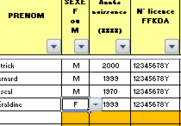

Liste déroulante
Concernant les minimes, l'indication de la ceinture
- BF 1 ou BF 2 et
- BF ou C J
va permettre de savoir les catégories techniques autorisées

Exemple de saisie réalisée

